Stammdaten
REISEKOSTENABRECHNUNG |  | Version 1.07

STAMMDATEN

Firma:

Jahr: | 2016

Monat: | Januar

Personalnummer:

Kostenstelle:

Mitarbeitername:

Programm Kurzbeschreibung

Die ausführliche Programmbeschreibung finden Sie auf der Registerkarte 'Hilfe'

1. Eintägige Reise

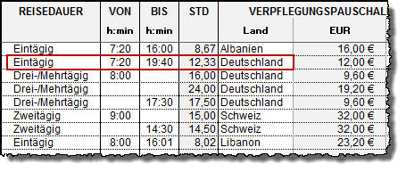

Bei eintägigen Reisen muss die Start- und Endzeit eingegeben werden.

2. Zweitägige Reise

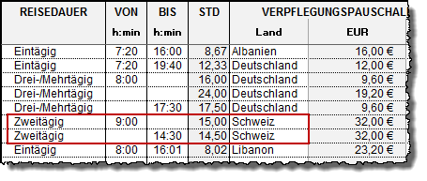

Bei zweitägigen Reisen wird am ersten Tag (Anreisetag) die Startzeit eingetragen.
Am zweiten Tag (Rückreisetag) muss nur die Endzeit erfasst werden.

3. Zweitägige Reise ohne Übernachtung

Bei zweitägigen Reisen ohne Übernachtung wird am ersten Tag (Anreisetag) die Startzeit
eingetragen. Am zweiten Tag (Rückreisetag) muss nur die Endzeit erfasst werden.
Weitere Zeiteingaben sind nicht erforderlich. Durch die sogenannte Mitternachtsregel gibt
es in diesem Beispiel für den Anreisetag keine Verpflegungspauschale, da die Abwesenheit
unter 8 Stunden betragen hat. Am zweiten Tag wird allerdings eine Verpflegungs-
pauschalegewährt, da die gesamte Abwesentheitsdauer (7,0 h + 9,5 h) über 8 Stunden liegt.

4. Drei-/Mehrtägige Reisen

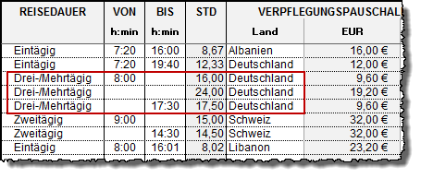

Bei dei-/mehrtägigen Reisen wird analog zur Eingabe von zweitägigen Reisen
nur der Startzeitpunkt am ersten Tag und die Endzeit am letzen Tag der
Reise eingetragen.

Hilfe
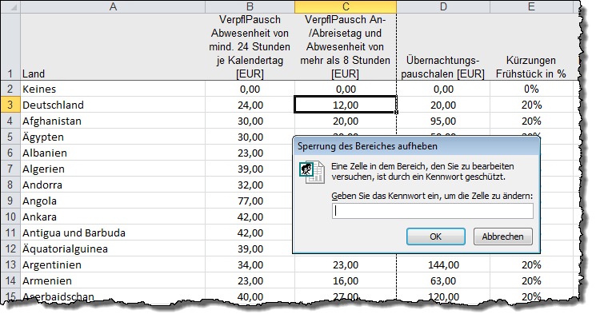
HILFE ZUR REISEKOSTENABRECHNUNG

Version | : | 1.06 · 160212 | Contact | : | Alois Eckl, Grabbestraße 25, 90427 Nürnberg
Copyright | : | © 2016 by Excel-Inside Solutions - All rights reserved | Mail | : | anfrage@excel-inside.de
Haftungsausschluss | : | Für die Richtigkeit der Abrechnungen wird | Web | : | www.excel-inside.de
 |  | keine Haftung übernommen

Grundsätzliches
Eingabefelder sind weiß hinterlegt, grau hinterlegte Felder können nicht bzw. eingeschränkt bearbeitet werden.
Bei der Reisekostenabrechung ist zu beachten, dass bei den Verpflegungsmehraufwendungen und bei den Übernachtungskosten über ein Kombinationsfeld der einzugebende Betrag gesteuert werden kann.
Diese Tabelle benutzt keine Makros und funktioniert somit mit allen Excel-Versionen ab Excel 2003.
Dateneingabe
Datenerfassung bei eintägigen Reisen

Bei eintägigen Reisen muss die Start- und Endzeit der Reise eingegeben werden.

Datenerfassung bei zweitägigen Reisen

Bei zweitägigen Reisen wird am ersten Tag (Anreisetag) die Startzeit eingetragen.
Am zweiten Tag (Rückreisetag) muss nur die Endzeit erfasst werden. Weitere Zeiteingaben sind nicht erforderlich.
Bei dieser Reiseart wird von einer Übernachtung ausgegangen.

Datenerfassung bei zweitägigen Reisen ohne Übernachtung

Bei zweitägigen Reisen ohne Übernachtung wird am ersten Tag (Anreisetag) die Startzeit eingetragen.
Am zweiten Tag (Rückreisetag) muss nur die Endzeit erfasst werden. Weitere Zeiteingaben sind nicht erforderlich.
Durch die sogenannte Mitternachtsregel gibt es in diesem Beispiel für den Anreisetag keine Verpflegungspauschale,
da die Abwesenheit unter 8 Stunden betragen hat. Am zweiten Tag wird allerdings eine Verpflegungspauschale
gewährt, da die gesamte Abwesentheitsdauer (7,0 h + 9,5 h) über 8 Stunden liegt.

Datenerfassung bei drei- und mehrtägigen Reisen

Bei dei-/mehrtägigen Reisen wird analog zur Eingabe von zweitägigen Reisen nur der Startzeitpunkt
am ersten Tag und die Endzeit am letzen Tag der Reise eingetragen.

Firma, Name
Geben Sie den Firmennamen, das Jahr und Ihre Personalnummer und Ihren Namen ein.

Monat / Jahr
Erfassen Sie das Jahr. Die Monatswerte sind auf den einzelnen 12 Tabellen automatisch vorbelegt, so dass hier keine Anpassungen notwenidg sind.

KM Geld je KM
Geben Sie hier den Kilometergeld-Satz je gefahrenen Kilometer ein. Vorbelegt sind 0.30 € je Kilometer

Tag / Reiseziel / Reisezweck
Tag: Als Standard sind 31 Tage vorbelegt. Sie können die Tagesangaben jedoch über ein DropDown-Feld ändern, so dass auch mehrere Reisen pro Tag erfasst werden können.
Reiseziel: Geben Sie das Ziel (Ort) Ihrer Reise an. Ohne diese Angaben werden keine Verpflegungspauschalen berechnet.
Zweck: Geben Sie den Zweck Ihrer Reise an, also z.B. welcher Kunde, Firma oder Behörde besucht wurde. Ohne die Angabe eines Zwecks werden ebenfalls keine Verpflegungspauschalen berechnet.

von / bis
Geben Sie hier Uhrzeit Ihrer Abfahrt und Ihrer Ankunft ein. Bitte geben Sie die genaue Uhrzeit und keine gerundeten Zeiten ein.
Die Uhrzeit muss im Format h:min (Stunden:Minuten) eingegeben werden, also z.B. 07:25

Verpflegungsmehraufwendungen:
Wählen Sie für die Berechnung der Verpflegungsmehraufwendungen in der ersten Spalte die Art der Berechnung.
Inland | Bei der Einstellung Inland ist folgender Pauschalbetrag der Verpflegungsmehraufwendungen gesetzlich vorgesehen:
 | - Abwesenheit von 24 Stunden = 24 € (dieser Satz gilt automatisch bei mehrtätigen Reisen)
 | - Abwesenheit von mehr als 8 Stunden, aber weniger als 24 Stunden = 12 €
Ausland | Bei Auslandsreisen wählen Sie zur automatischen Berechnung des Pauschbetrages der Verpflegungsmehraufwendungen bitte das entsprechende Land aus.
Frühstück | Bitte geben Sie an, ob in den Übernachtungskosten das Frühstück enthalten ist. In diesem Fall wird die Verpflegungspauschale um 20 % gekürzt.
Mittagessen: | Bitte geben Sie an, ob in den Übernachtungskosten das Mittagessen enthalten ist. In diesem Fall wird die Verpflegungspauschale um 40 % gekürzt.
Abendessen: | Bitte geben Sie an, ob in den Übernachtungskosten das Abendessen enthalten ist. In diesem Fall wird die Verpflegungspauschale um 40 % gekürzt.

Übernachtungskosten:
Wählen Sie für die Berechnung der Übernachtungskosten in der ersten Spalte die Art der Berechnung.
Inland | Bei der Einstellung Inland werden 20,00 € als pauschale Übernachtungskosten angenommen.
 | (nur für Arbeitnehmer möglich, für Unternehmer ist grundsätzlich ein Einzelnachweis erforderlich)
Beleg | Bei Belegabrechnung geben Sie bitte den Betrag Ihrer Hotelrechnung von der Nächtigung ein.
 | (ist das Frühstück im Gesamtpreis enthalten, wird die Verpflegungspauschale um 20% gekürzt. ) Wenn ein Betrag in der Belegspalte erfasst wird, hat dieser Vorrang vor der Übernachtungspauschale

Kilometergeld
Als Kilometergeld ist ein Betrag von 0,30 Euro hinterlegt. Dieser Betrag kann jederzeit geändert werden.

Vorschuss
Der erfasste Vorschuss wird bei der Reisekostenabrechnung berücksichtigt. Es kann sich eine Auszahlung (schwarz) oder eine Rückzahlung (rot) ergeben

KFZ-Km
Zusätzlich zur Reise können auch die angefallenen KFZ-Kilometer aufgezeichnet werden.
Die Summe der Kilometer wird dann mit dem oben eingegebenen Satz pro Km mulitpliziert und als Km-Geld ausgewiesen.

Bahn / Flug / Taxi / Sonstiges
Geben Sie hier, wenn nötig, die angefallen Kosten bei Flug bzw. Bahnreise ein. Erfassen Sie hier auch Kosten für Taxis oder andere reisebedingten Kosten

Ändern der Reisekostenpauschalen
Auf dem Tabellenblatt "Daten" befinden sich die Verpflegungs- und Übernachtungspauschalen für alle Länder sowie die jeweiligen Kürzungs- vorgaben für Frühstück und Mittagessen.
Diese Tabelle ist mit einem Passwort geschützt, so dass versehentlich keine Daten gelöscht oder verändert werden können. Beim Erwerb einer Lizenz erhalten Sie das Passwort, mit dem der Bereichsschutz für diese Tabelle temporär zur Datenpflege aufgehoben werden kann.

